2
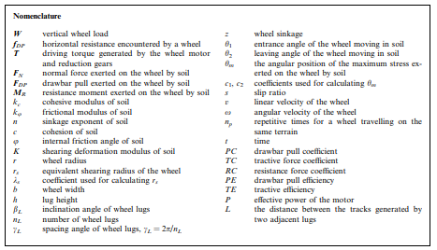

2. Influential factors and evaluation indices for driving wheel's performance

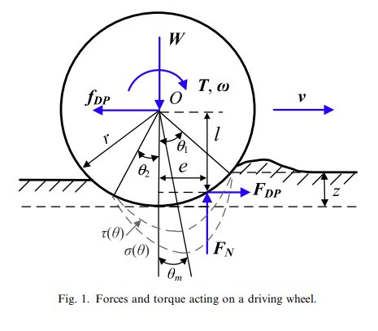

 | 等速運動の時、下記の等式が成り立つ。

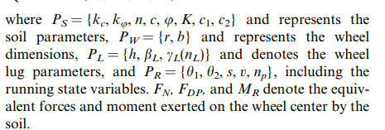
 |  | 4つのパラメータ
 |  | PS | 土壌パラメータ
 |  | PW | 車輪パラメータ
 |  | PL | 車輪ラグパラメータ
 |  | PR | running stateパラメータ

 | entrance angle θ1 |  | 車輪が沈み込んだ時の、鉛直方向から土壌界面までの角度

 | The maximum stress angle θm はθ1から求まる。
 |  |  |  | c1, c2はただの係数
 |  |  |  | sはスリップ率

 | The leaving angle θ2は、小さくかつ定義が難しいため、単純化して0とする。

 | スリップ率sは下記で定義する。
 |  |  |  | rsはせん断半径。

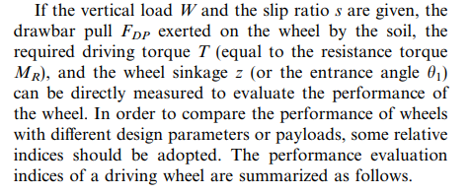
Wとsが与えられたら、FDPが求まる。
Tとzは直接測定すれば求まる。

 | 2.1 Indices of wheel sinkage
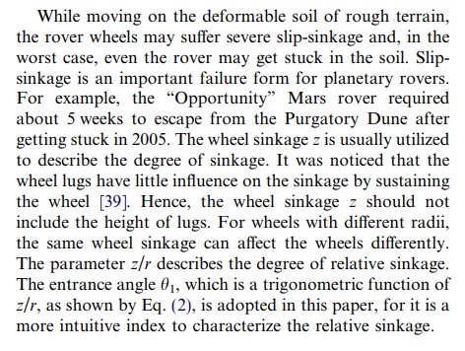

Sinkageの恐ろしさと”Opportunity”の例が載ってる。

 | 2.2 Indices of drawbar pull performance
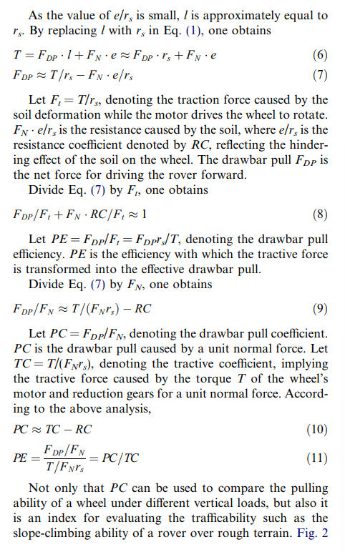

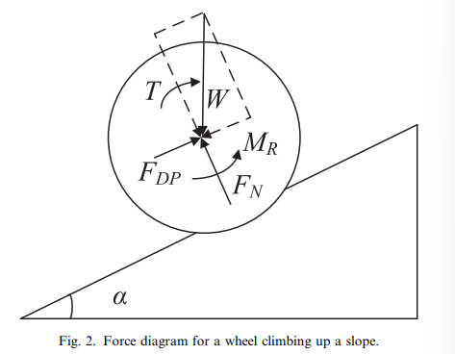

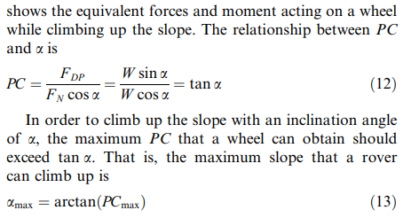

どの程度の坂を登れるか。

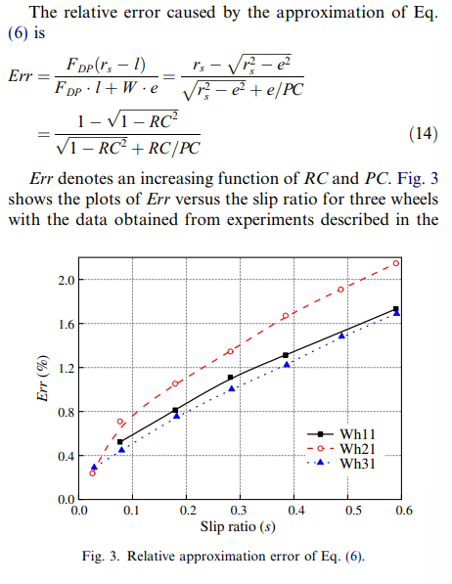

スリップ率0.6で最大2%なので、エラーは無視できる大きさ。

 | 2.3 Motor performance indices
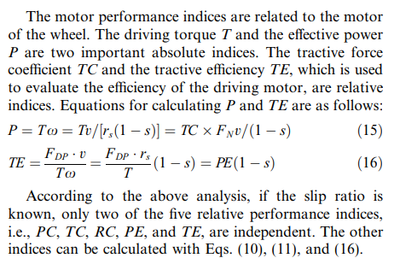

エネルギー効率を議論するときに見れば良い。

3
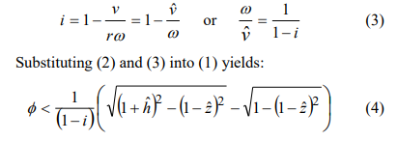
III. GROUSER SPACING EQUATION
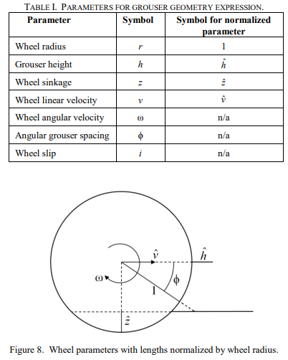

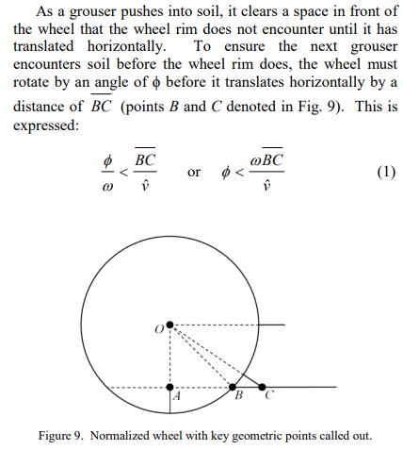

 |  | グローサーが接触して、車輪のリムが達するまでに次のグローサーが接触する条件。

 | ピタゴラスの定理より、（１）は、

4
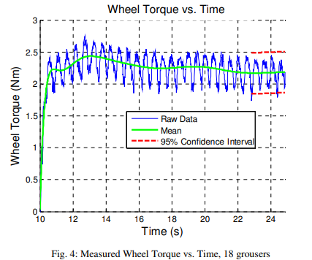
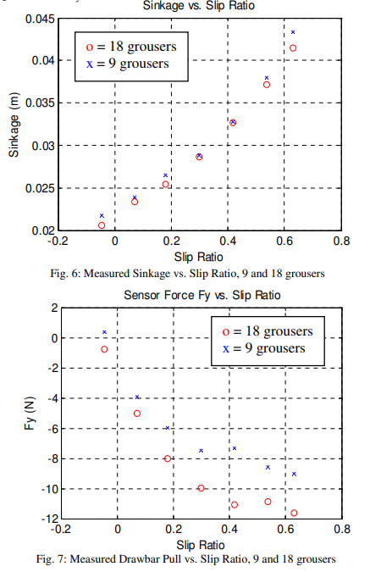
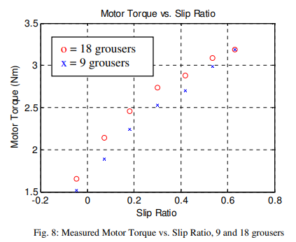
Abstract
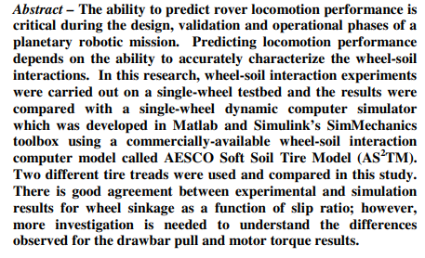

AS2TMはこの論文で使われたモデルのこと。

I. Introduction
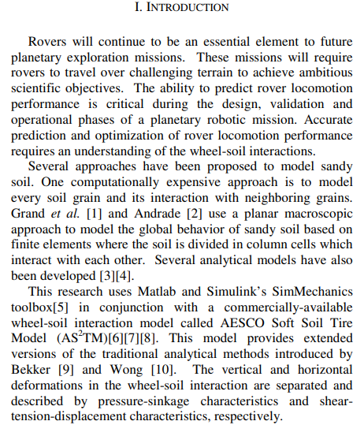

Introduction部分は引用する。

BekkerモデルとWongモデルでは、垂直方向の力と水平方向の力が分けられており、sinkageやshearによって表現されている。

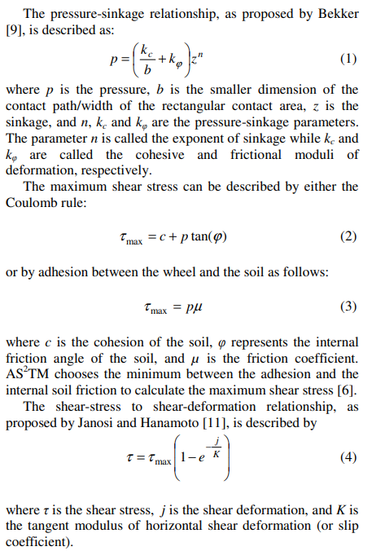
Bekker理論によるsinkageの等式。
圧力は深さの乗数に比例することを表す。

最大せん断応力
（2）はCoulombルール
（3）はAdhesion

せん断応力モデル

II. Wheels Tested

III. Experimental Apparatus
 | 実験系
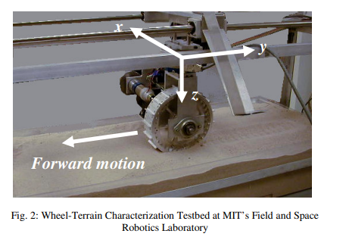

 | 土壌パラメータの測定手段と測定結果も書いてある。
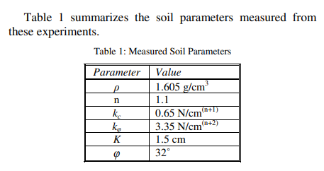

IV. Experimental Results
 | 図の見せ方を参考にする。

5
Bekkerモデルは土壌特性とせん断応力の関係を表す。
The Bekker model
 | Bekkerモデルの説明を引用する。
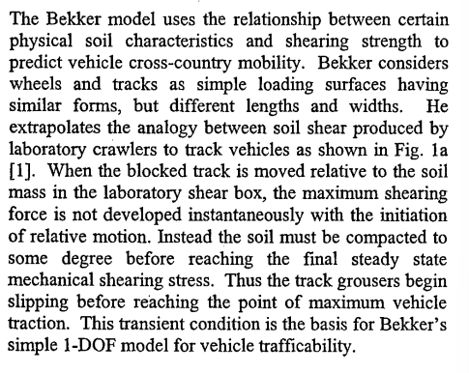

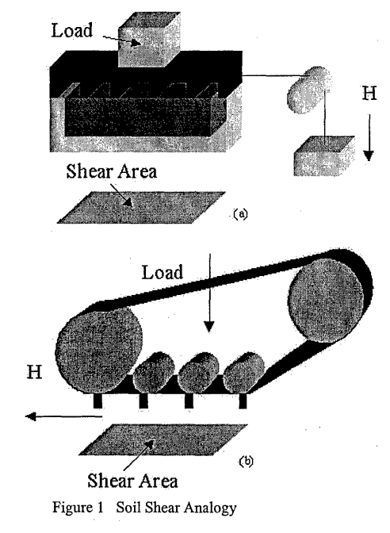

 | 続いてそれぞれの力の説明
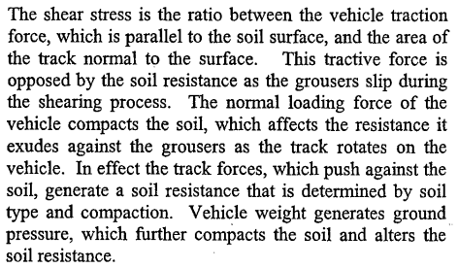

 | ・車両のtractionは土壌のshear stressによって決まる。
 | ・shear stressは動き始めた瞬間に最大になるわけではない。
 | ・土壌が締め固まる過程があるため、最大tractionに達する前に動く。

 | 続いてせん断応力をモデル化。
 | まずは実験結果より、微小振動（aperiodic vibration）の一般式を導出。
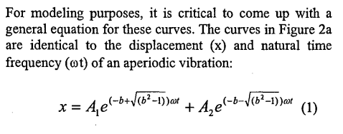
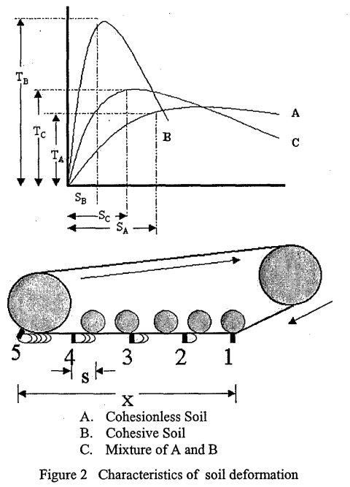
実験系と実験結果

 | せん断応力の式に変換すると、
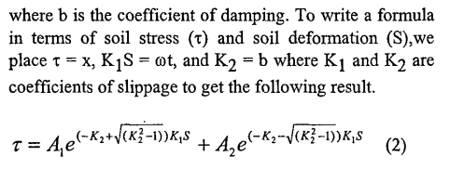

 | それぞれのパラメータを求める。
 | slip=0のとき、せん断応力も0なので、

 | この時、両者の変化量（微分値）は定数なので、
 | A1、A2を求めて、せん断応力の式を変形すると、
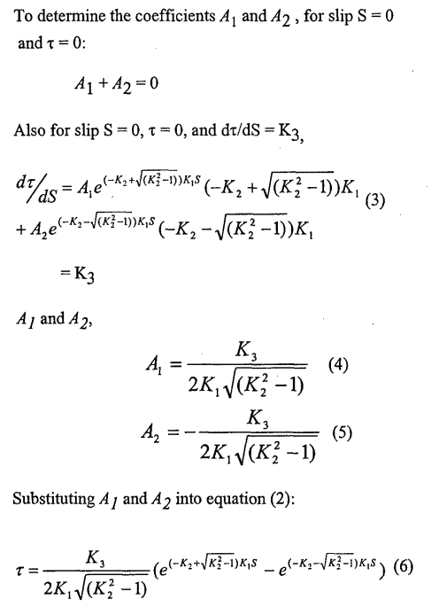

 | 最大値が、
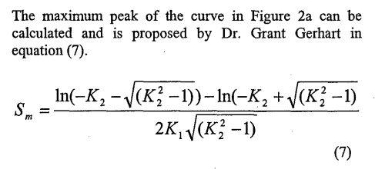

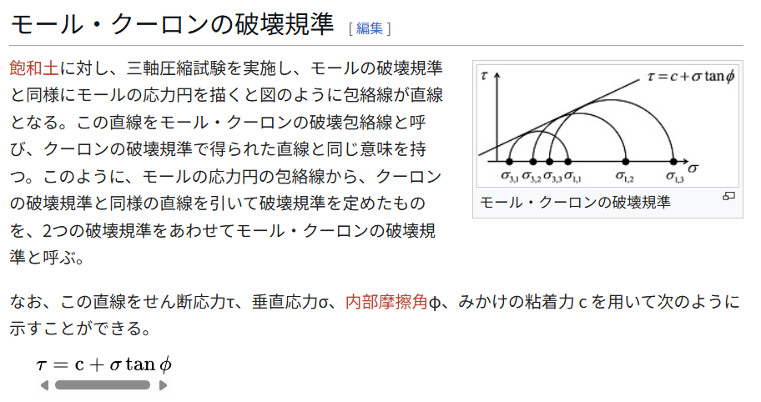

ここからモール・クーロンの破壊基準が求まる。

 | 続いてK3を求めて、せん断応力の式を一般化。
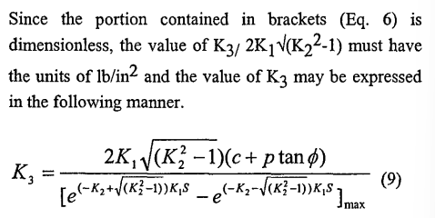

 |  |  |  | ← | せん断距離はスリップ速度とスリップ時間で求まる。

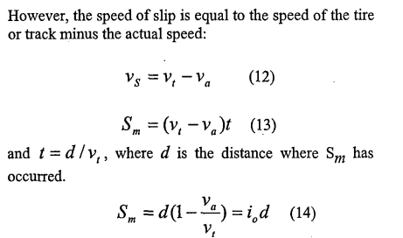

 |  |  | i0の定義

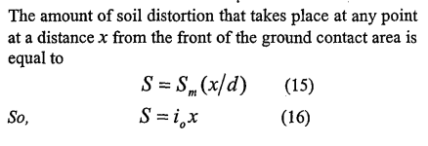

 |  |  |  |  |  | ← | 牽引力とスリップの関係

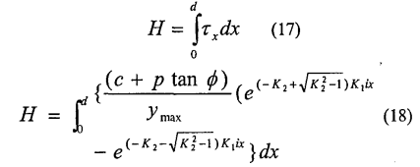

 | この式は車両の重量に依らないのか？

 | この式を見れば、車両の重量に依存することは明らかである。

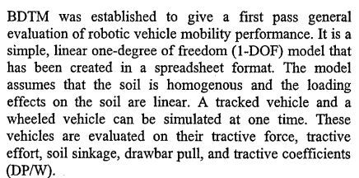
BDTM
 |  |  |  |  |  | 車両性能を測るエントリーモデル。
 |  |  |  |  |  | 1-DOF

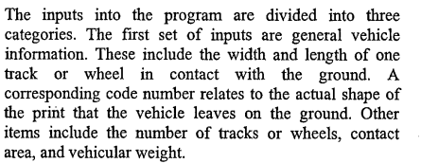
 | Inputs
 |  |  |  |  |  |  | Inputは3つのセットに分かれてる。

 |  |  |  |  |  |  | 1つ目のセットは汎用的な車両情報。

 |  |  |  |  |  |  | 2つ目のセットは、その土壌上での車両のパフォーマンス。

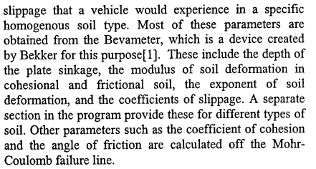

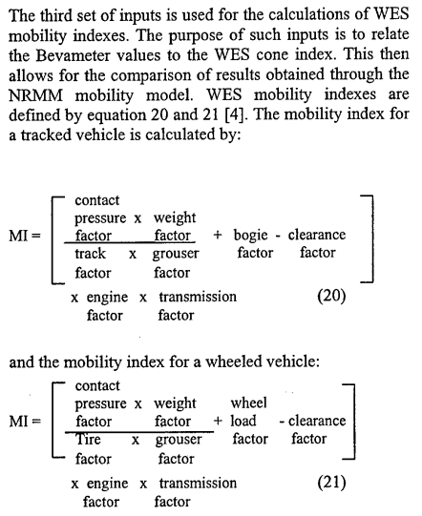
 |  |  |  |  |  |  | 3つ目のセットは、WESの計算に使われる。

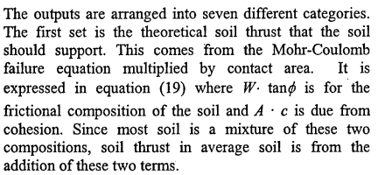
 | Outputs
 |  |  |  |  |  |  | アウトプットは7つのカテゴリに分かれる。

 |  |  |  |  |  |  | 一つ目は、理論的な土壌スラスト。
 |  |  |  |  |  |  | Mohr-Coulombモデルからくる。
 |  |  |  |  |  |  | 式19

 |  |  |  |  |  |  | 二つ目は、強さと圧力。

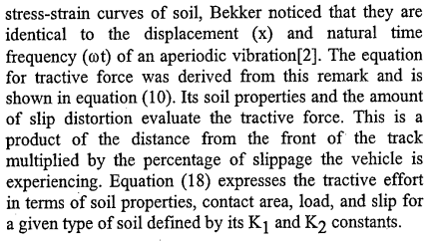

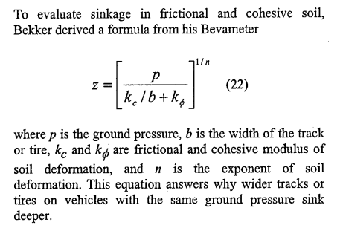

 |  | この式は、なぜ同一の圧力下で、幅の広いタイヤのほうが沈むのかを表している。

